关系图
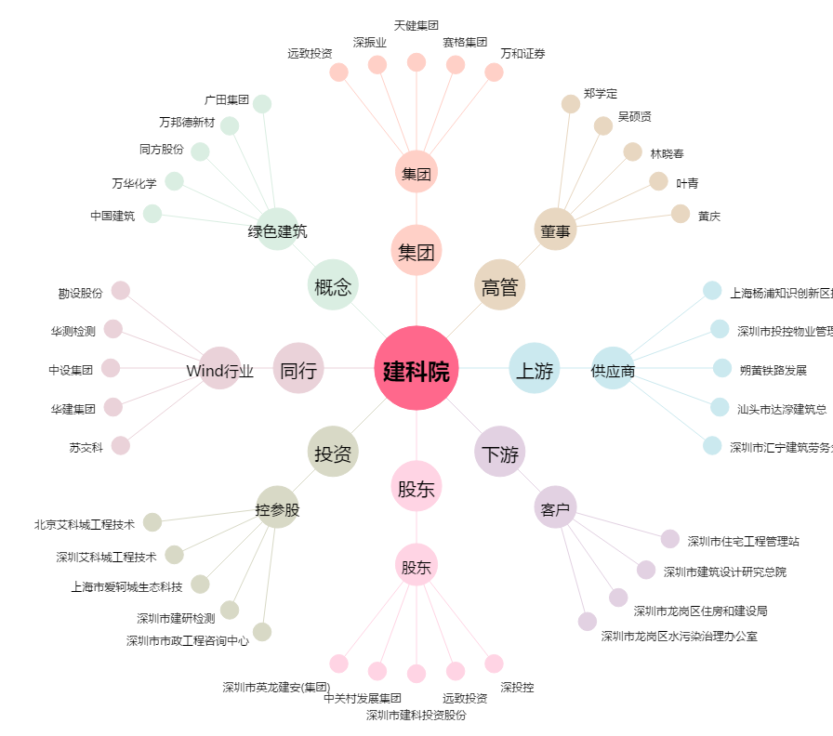
建科院[300675.SZ] - 关系概览图

